ATIVIDADE A
ATIVIDADE A

ÁLGEBRA BOOLEANA | CIRCUITO LÓGICO | TABELA VERDADE

X = AB + CDE | 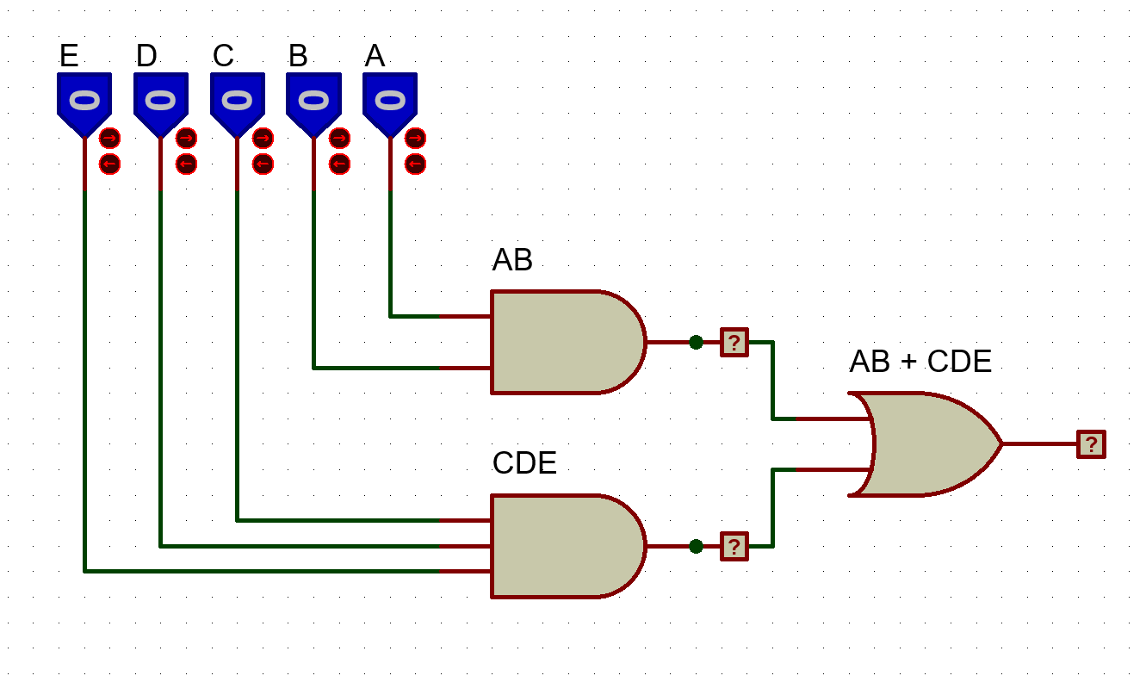 | A | B | C | D | E | AB + CDE
 |  |  |  |  |  |  | CDE
 |  |  |  |  |  |  | AB
 |  | 0 | 0 | 0 | 0 | 0 | 0 | 0 | 0
 |  | 0 | 0 | 0 | 0 | 1 | 0 | 0 | 0
 |  | 0 | 0 | 0 | 1 | 0 | 0 | 0 | 0
 |  | 0 | 0 | 0 | 1 | 1 | 0 | 0 | 0
 |  | 0 | 0 | 1 | 0 | 0 | 0 | 0 | 0
 |  | 0 | 0 | 1 | 0 | 1 | 0 | 0 | 0
 |  | 0 | 0 | 1 | 1 | 0 | 0 | 0 | 0
 |  | 0 | 0 | 1 | 1 | 1 | 0 | 1 | 1
 |  | 0 | 1 | 0 | 0 | 0 | 0 | 0 | 0
 |  | 0 | 1 | 0 | 0 | 1 | 0 | 0 | 0
 |  | 0 | 1 | 0 | 1 | 0 | 0 | 0 | 0
 |  | 0 | 1 | 0 | 1 | 1 | 0 | 0 | 0
 |  | 0 | 1 | 1 | 0 | 0 | 0 | 0 | 0
 |  | 0 | 1 | 1 | 0 | 1 | 0 | 0 | 0
 |  | 0 | 1 | 1 | 1 | 0 | 0 | 0 | 0
 |  | 0 | 1 | 1 | 1 | 1 | 0 | 1 | 1
 |  | 1 | 0 | 0 | 0 | 0 | 0 | 0 | 0
 |  | 1 | 0 | 0 | 0 | 1 | 0 | 0 | 0
 |  | 1 | 0 | 0 | 1 | 0 | 0 | 0 | 0
 |  | 1 | 0 | 0 | 1 | 1 | 0 | 0 | 0
 |  | 1 | 0 | 1 | 0 | 0 | 0 | 0 | 0
 |  | 1 | 0 | 1 | 0 | 1 | 0 | 0 | 0
 |  | 1 | 0 | 1 | 1 | 0 | 0 | 0 | 0
 |  | 1 | 0 | 1 | 1 | 1 | 0 | 1 | 1
 |  | 1 | 1 | 0 | 0 | 0 | 1 | 0 | 1
 |  | 1 | 1 | 0 | 0 | 1 | 1 | 0 | 1
 |  | 1 | 1 | 0 | 1 | 0 | 1 | 0 | 1
 |  | 1 | 1 | 0 | 1 | 1 | 1 | 0 | 1
 |  | 1 | 1 | 1 | 0 | 0 | 1 | 0 | 1
 |  | 1 | 1 | 1 | 0 | 1 | 1 | 0 | 1
 |  | 1 | 1 | 1 | 1 | 0 | 1 | 0 | 1
 |  | 1 | 1 | 1 | 1 | 1 | 1 | 1 | 1

ATIVIDADE B
ATIVIDADE B

ÁLGEBRA BOOLEANA | CIRCUITO LÓGICO | TABELA VERDADE

X = A + (B + CD) . (B + A) | 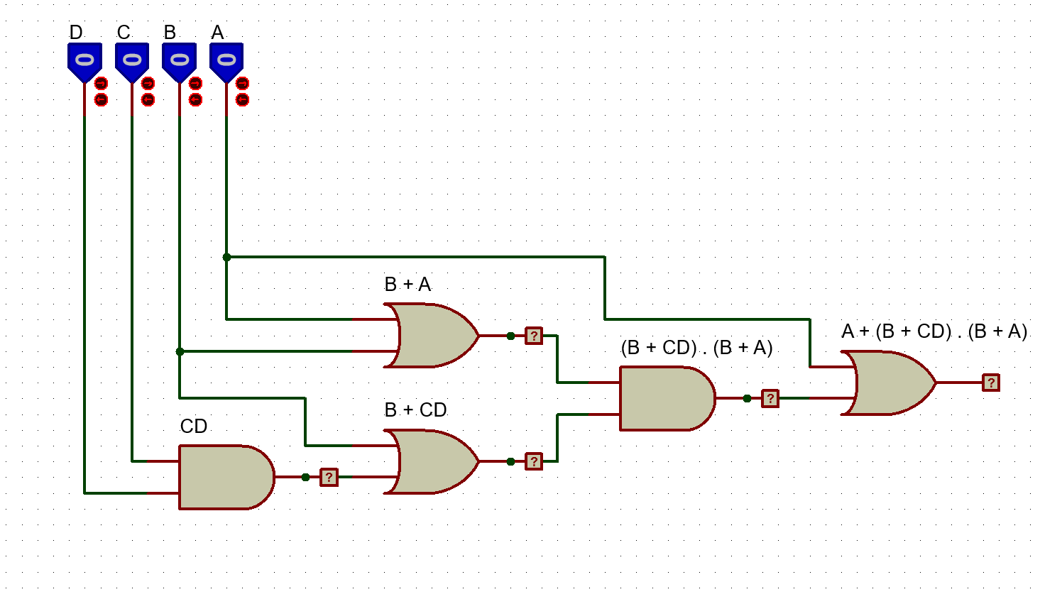 | A | B | C | D | A + (B + CD) . (B + A)
 |  |  |  |  |  | (B + CD) . (B + A)
 |  |  |  |  |  | B + A
 |  |  |  |  |  | B + CD
 |  |  |  |  |  | CD
 |  | 0 | 0 | 0 | 0 | 0 | 0 | 0 | 0 | 0
 |  | 0 | 0 | 0 | 1 | 0 | 1 | 0 | 0 | 0
 |  | 0 | 0 | 1 | 0 | 0 | 0 | 0 | 0 | 0
 |  | 0 | 0 | 1 | 1 | 1 | 1 | 0 | 0 | 0
 |  | 0 | 1 | 0 | 0 | 0 | 1 | 1 | 1 | 1
 |  | 0 | 1 | 0 | 1 | 0 | 1 | 1 | 1 | 1
 |  | 0 | 1 | 1 | 0 | 0 | 1 | 1 | 1 | 1
 |  | 0 | 1 | 1 | 1 | 1 | 1 | 1 | 1 | 1
 |  | 1 | 0 | 0 | 0 | 0 | 0 | 1 | 0 | 1
 |  | 1 | 0 | 0 | 1 | 0 | 1 | 1 | 1 | 1
 |  | 1 | 0 | 1 | 0 | 0 | 0 | 1 | 0 | 1
 |  | 1 | 0 | 1 | 1 | 1 | 1 | 1 | 1 | 1
 |  | 1 | 1 | 0 | 0 | 0 | 1 | 1 | 1 | 1
 |  | 1 | 1 | 0 | 1 | 0 | 1 | 1 | 1 | 1
 |  | 1 | 1 | 1 | 0 | 0 | 1 | 1 | 1 | 1
 |  | 1 | 1 | 1 | 1 | 1 | 1 | 1 | 1 | 1

ATIVIDADE C
ATIVIDADE C

ÁLGEBRA BOOLEANA | CIRCUITO LÓGICO | TABELA VERDADE

F = (A + B) . (C + D) . E | 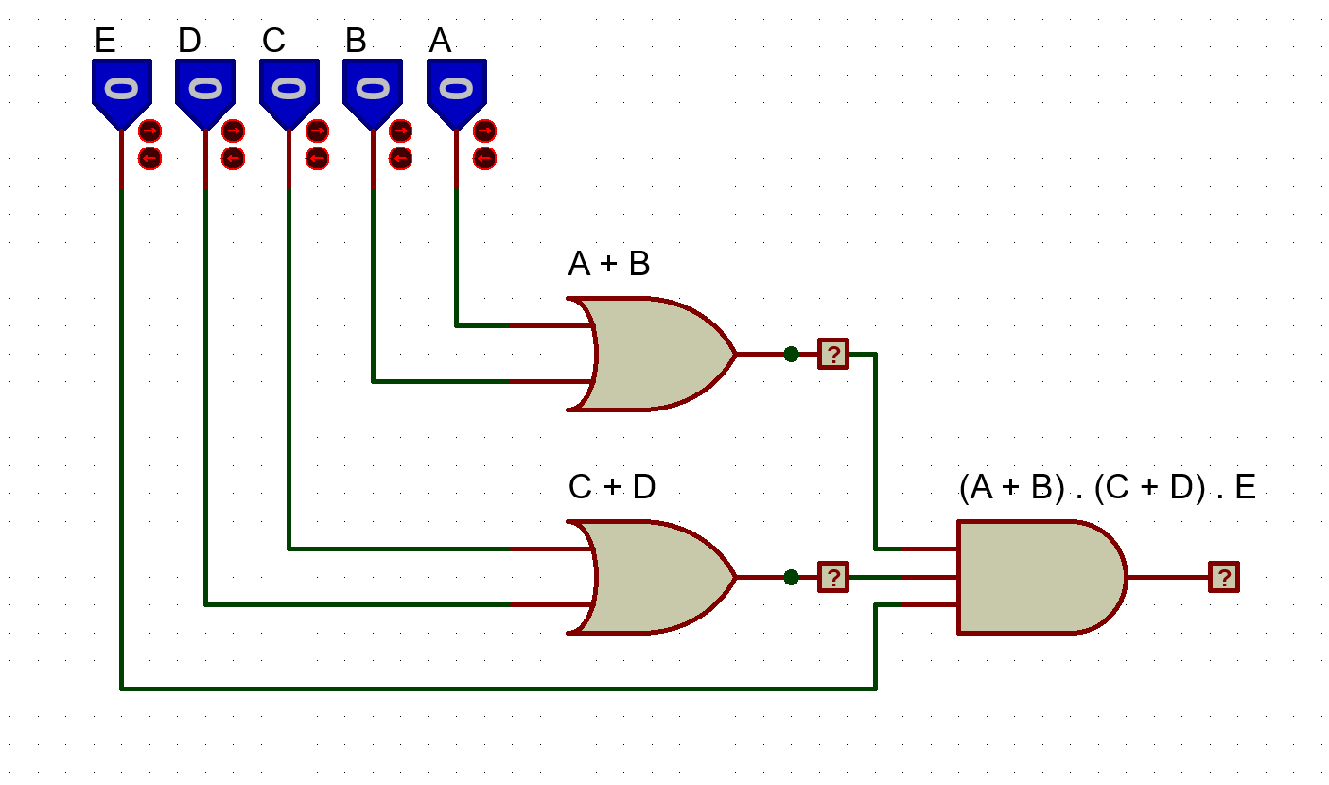 | A | B | C | D | E | (A + B) . (C + D). E
 |  |  |  |  |  |  | C + D
 |  |  |  |  |  |  | A + B
 |  | 0 | 0 | 0 | 0 | 0 | 0 | 0 | 0
 |  | 0 | 0 | 0 | 0 | 1 | 0 | 0 | 0
 |  | 0 | 0 | 0 | 1 | 0 | 0 | 1 | 0
 |  | 0 | 0 | 0 | 1 | 1 | 0 | 1 | 0
 |  | 0 | 0 | 1 | 0 | 0 | 0 | 1 | 0
 |  | 0 | 0 | 1 | 0 | 1 | 0 | 1 | 0
 |  | 0 | 0 | 1 | 1 | 0 | 0 | 1 | 0
 |  | 0 | 0 | 1 | 1 | 1 | 0 | 1 | 0
 |  | 0 | 1 | 0 | 0 | 0 | 1 | 0 | 0
 |  | 0 | 1 | 0 | 0 | 1 | 1 | 0 | 0
 |  | 0 | 1 | 0 | 1 | 0 | 1 | 1 | 0
 |  | 0 | 1 | 0 | 1 | 1 | 1 | 1 | 1
 |  | 0 | 1 | 1 | 0 | 0 | 1 | 1 | 0
 |  | 0 | 1 | 1 | 0 | 1 | 1 | 1 | 1
 |  | 0 | 1 | 1 | 1 | 0 | 1 | 1 | 0
 |  | 0 | 1 | 1 | 1 | 1 | 1 | 1 | 1
 |  | 1 | 0 | 0 | 0 | 0 | 1 | 0 | 0
 |  | 1 | 0 | 0 | 0 | 1 | 1 | 0 | 0
 |  | 1 | 0 | 0 | 1 | 0 | 1 | 1 | 0
 |  | 1 | 0 | 0 | 1 | 1 | 1 | 1 | 1
 |  | 1 | 0 | 1 | 0 | 0 | 1 | 1 | 0
 |  | 1 | 0 | 1 | 0 | 1 | 1 | 1 | 1
 |  | 1 | 0 | 1 | 1 | 0 | 1 | 1 | 0
 |  | 1 | 0 | 1 | 1 | 1 | 1 | 1 | 1
 |  | 1 | 1 | 0 | 0 | 0 | 1 | 0 | 0
 |  | 1 | 1 | 0 | 0 | 1 | 1 | 0 | 0
 |  | 1 | 1 | 0 | 1 | 0 | 1 | 1 | 0
 |  | 1 | 1 | 0 | 1 | 1 | 1 | 1 | 1
 |  | 1 | 1 | 1 | 0 | 0 | 1 | 1 | 0
 |  | 1 | 1 | 1 | 0 | 1 | 1 | 1 | 1
 |  | 1 | 1 | 1 | 1 | 0 | 1 | 1 | 0
 |  | 1 | 1 | 1 | 1 | 1 | 1 | 1 | 1

ATIVIDADE D
ATIVIDADE D

ÁLGEBRA BOOLEANA | CIRCUITO LÓGICO | TABELA VERDADE

Y = AB . (C + D) + E | 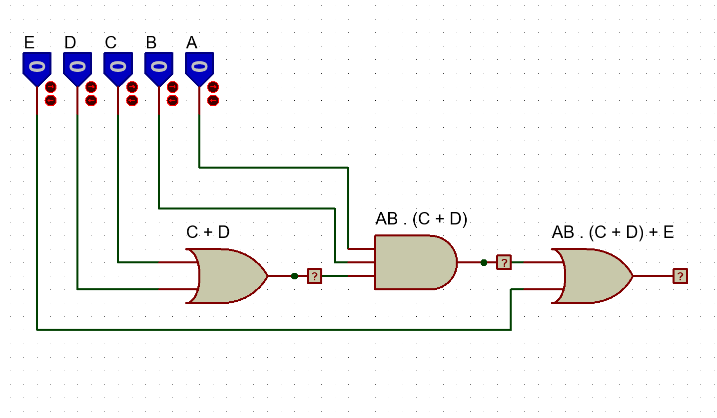 | A | B | C | D | E | AB . (C + D) + E
 |  |  |  |  |  |  | AB . (C + D)
 |  |  |  |  |  |  | C + D
 |  | 0 | 0 | 0 | 0 | 0 | 0 | 0 | 0
 |  | 0 | 0 | 0 | 0 | 1 | 0 | 0 | 1
 |  | 0 | 0 | 0 | 1 | 0 | 1 | 0 | 0
 |  | 0 | 0 | 0 | 1 | 1 | 1 | 0 | 1
 |  | 0 | 0 | 1 | 0 | 0 | 1 | 0 | 0
 |  | 0 | 0 | 1 | 0 | 1 | 1 | 0 | 1
 |  | 0 | 0 | 1 | 1 | 0 | 1 | 0 | 0
 |  | 0 | 0 | 1 | 1 | 1 | 1 | 0 | 1
 |  | 0 | 1 | 0 | 0 | 0 | 0 | 0 | 0
 |  | 0 | 1 | 0 | 0 | 1 | 0 | 0 | 1
 |  | 0 | 1 | 0 | 1 | 0 | 1 | 0 | 0
 |  | 0 | 1 | 0 | 1 | 1 | 1 | 0 | 1
 |  | 0 | 1 | 1 | 0 | 0 | 1 | 0 | 0
 |  | 0 | 1 | 1 | 0 | 1 | 1 | 0 | 1
 |  | 0 | 1 | 1 | 1 | 0 | 1 | 0 | 0
 |  | 0 | 1 | 1 | 1 | 1 | 1 | 0 | 1
 |  | 1 | 0 | 0 | 0 | 0 | 0 | 0 | 0
 |  | 1 | 0 | 0 | 0 | 1 | 0 | 0 | 1
 |  | 1 | 0 | 0 | 1 | 0 | 1 | 0 | 0
 |  | 1 | 0 | 0 | 1 | 1 | 1 | 0 | 1
 |  | 1 | 0 | 1 | 0 | 0 | 1 | 0 | 0
 |  | 1 | 0 | 1 | 0 | 1 | 1 | 0 | 1
 |  | 1 | 0 | 1 | 1 | 0 | 1 | 0 | 0
 |  | 1 | 0 | 1 | 1 | 1 | 1 | 0 | 1
 |  | 1 | 1 | 0 | 0 | 0 | 0 | 0 | 0
 |  | 1 | 1 | 0 | 0 | 1 | 0 | 0 | 1
 |  | 1 | 1 | 0 | 1 | 0 | 1 | 1 | 1
 |  | 1 | 1 | 0 | 1 | 1 | 1 | 1 | 1
 |  | 1 | 1 | 1 | 0 | 0 | 1 | 1 | 1
 |  | 1 | 1 | 1 | 0 | 1 | 1 | 1 | 1
 |  | 1 | 1 | 1 | 1 | 0 | 1 | 1 | 1
 |  | 1 | 1 | 1 | 1 | 1 | 1 | 1 | 1

ATIVIDADE E
ATIVIDADE E

ÁLGEBRA BOOLEANA | CIRCUITO LÓGICO | TABELA VERDADE

Y = (A + B) . (C + D) + E | 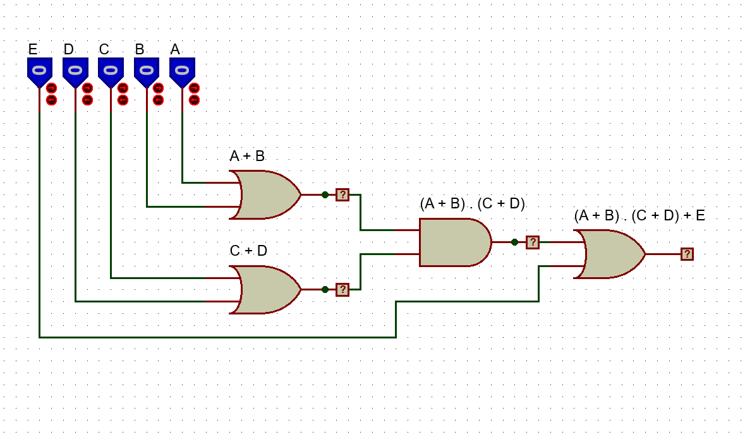 | A | B | C | D | E | (A + B) . (C + D) + E
 |  |  |  |  |  |  | (A + B) . (C + D)
 |  |  |  |  |  |  | C + D
 |  |  |  |  |  |  | A + B
 |  | 0 | 0 | 0 | 0 | 0 | 0 | 0 | 0 | 0
 |  | 0 | 0 | 0 | 0 | 1 | 0 | 0 | 0 | 1
 |  | 0 | 0 | 0 | 1 | 0 | 0 | 1 | 0 | 0
 |  | 0 | 0 | 0 | 1 | 1 | 0 | 1 | 0 | 1
 |  | 0 | 0 | 1 | 0 | 0 | 0 | 1 | 0 | 0
 |  | 0 | 0 | 1 | 0 | 1 | 0 | 1 | 0 | 1
 |  | 0 | 0 | 1 | 1 | 0 | 0 | 1 | 0 | 0
 |  | 0 | 0 | 1 | 1 | 1 | 0 | 1 | 0 | 1
 |  | 0 | 1 | 0 | 0 | 0 | 1 | 0 | 0 | 0
 |  | 0 | 1 | 0 | 0 | 1 | 1 | 0 | 0 | 1
 |  | 0 | 1 | 0 | 1 | 0 | 1 | 1 | 1 | 1
 |  | 0 | 1 | 0 | 1 | 1 | 1 | 1 | 1 | 1
 |  | 0 | 1 | 1 | 0 | 0 | 1 | 1 | 1 | 1
 |  | 0 | 1 | 1 | 0 | 1 | 1 | 1 | 1 | 1
 |  | 0 | 1 | 1 | 1 | 0 | 1 | 1 | 1 | 1
 |  | 0 | 1 | 1 | 1 | 1 | 1 | 1 | 1 | 1
 |  | 1 | 0 | 0 | 0 | 0 | 1 | 0 | 0 | 0
 |  | 1 | 0 | 0 | 0 | 1 | 1 | 0 | 0 | 1
 |  | 1 | 0 | 0 | 1 | 0 | 1 | 1 | 1 | 1
 |  | 1 | 0 | 0 | 1 | 1 | 1 | 1 | 1 | 1
 |  | 1 | 0 | 1 | 0 | 0 | 1 | 1 | 1 | 1
 |  | 1 | 0 | 1 | 0 | 1 | 1 | 1 | 1 | 1
 |  | 1 | 0 | 1 | 1 | 0 | 1 | 1 | 1 | 1
 |  | 1 | 0 | 1 | 1 | 1 | 1 | 1 | 1 | 1
 |  | 1 | 1 | 0 | 0 | 0 | 1 | 0 | 0 | 0
 |  | 1 | 1 | 0 | 0 | 1 | 1 | 0 | 0 | 1
 |  | 1 | 1 | 0 | 1 | 0 | 1 | 1 | 1 | 1
 |  | 1 | 1 | 0 | 1 | 1 | 1 | 1 | 1 | 1
 |  | 1 | 1 | 1 | 0 | 0 | 1 | 1 | 1 | 1
 |  | 1 | 1 | 1 | 0 | 1 | 1 | 1 | 1 | 1
 |  | 1 | 1 | 1 | 1 | 0 | 1 | 1 | 1 | 1
 |  | 1 | 1 | 1 | 1 | 1 | 1 | 1 | 1 | 1

